Karte
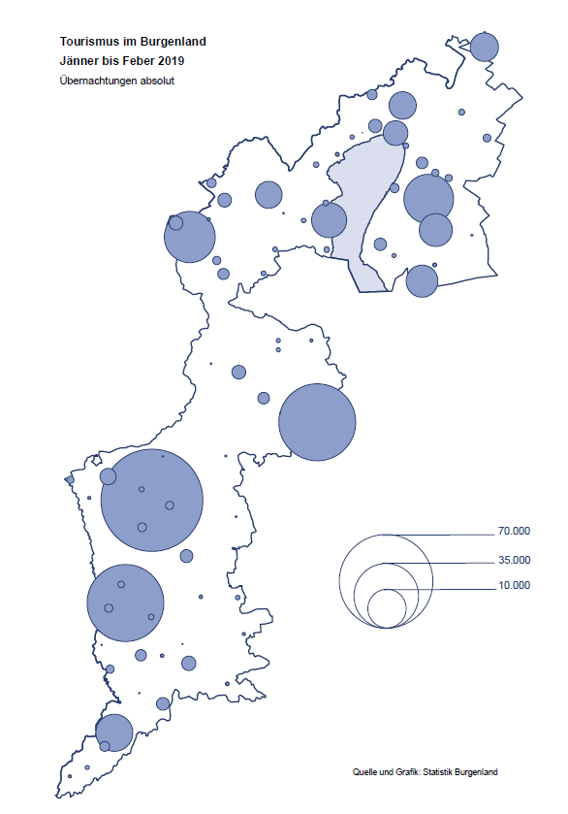

Bgld
Ankünfte nach Unterkunftsart |  |  |  |  |  |  |  | Übernachtungen nach Unterkunftsart |  |  |  |  |  |  |  | Daten für Grafik 2:
Feber 2019 |  |  |  |  |  |  |  | Feber 2019 |  |  |  |  |  |  |  |  | Monat | 2019 | 2018 | Ø 2008-2018 | 2018 | 2017 | 2016 | 2015 | 2014 | 2013 | 2012 | 2011 | 2010 | 2009 | 2008

Unterkunftsart | Ankünfte |  |  |  |  |  |  | Unterkunftsart | Übernachtungen |  |  |  |  |  |  |  |  | 283,149 | 3,050,564 | 2,942,790 | 3,050,564 | 3,092,657 | 3,084,012 | 2,914,691 | 2,912,637 | 2,853,243 | 2,938,655 | 2,933,357 | 2,911,034 | 2,866,984 | 2,812,852
 | Inländer |  | Ausländer |  | insgesamt |  |  |  | Inländer |  | Ausländer |  | insgesamt
 | 2018 | 2019 | 2018 | 2019 | 2018 | 2019 | % |  | 2018 | 2019 | 2018 | 2019 | 2018 | 2019 | % | Jänner | 1 | 142,561 | 145,246 | 133,615 | 145,246 | 145,386 | 144,674 | 134,038 | 133,981 | 132,179 | 136,230 | 128,519 | 131,684 | 122,258 | 115,574
 |  |  |  |  |  |  |  |  |  |  |  |  |  |  |  | Feber | 2 | 140,588 | 142,295 | 135,302 | 142,295 | 142,728 | 145,581 | 135,782 | 142,631 | 131,305 | 135,387 | 132,050 | 130,518 | 123,475 | 126,575
Burgenland | 43,962 | 45,015 | 6,183 | 5,309 | 50,145 | 50,324 | 0.4% | Burgenland | 126,354 | 128,222 | 15,941 | 12,366 | 142,295 | 140,588 | -1.2% | März | 3 |  | 168,732 | 153,629 | 168,732 | 155,317 | 173,021 | 148,988 | 147,200 | 164,265 | 148,907 | 139,865 | 155,416 | 138,932 | 149,276
Gewerbl. Beherbergungsbetrieb | 40,910 | 40,858 | 5,579 | 4,614 | 46,489 | 45,472 | -2.2% | Gewerbl. Beherbergungsbetrieb | 100,400 | 89,264 | 13,940 | 10,360 | 114,340 | 99,624 | -12.9% | April | 4 |  | 224,025 | 204,805 | 224,025 | 232,034 | 202,440 | 201,029 | 212,756 | 185,187 | 215,698 | 211,430 | 193,387 | 206,323 | 168,549
5/4-Stern | 35,655 | 35,308 | 4,239 | 3,364 | 39,894 | 38,672 | -3.1% | 5/4-Stern | 86,978 | 77,033 | 10,956 | 8,029 | 97,934 | 85,062 | -13.1% | Mai | 5 |  | 306,488 | 292,060 | 306,488 | 278,950 | 328,809 | 292,559 | 285,056 | 297,188 | 278,023 | 257,616 | 283,574 | 289,084 | 315,313
3-Stern | 4,538 | 4,910 | 1,141 | 1,122 | 5,679 | 6,032 | 6.2% | 3-Stern | 11,542 | 10,510 | 2,620 | 2,044 | 14,162 | 12,554 | -11.4% | Juni | 6 |  | 312,160 | 303,528 | 312,160 | 347,452 | 298,750 | 304,686 | 319,646 | 276,693 | 292,628 | 343,074 | 294,830 | 286,635 | 262,249
2/1-Stern | 717 | 640 | 199 | 128 | 916 | 768 | -16.2% | 2/1-Stern | 1,880 | 1,721 | 364 | 287 | 2,244 | 2,008 | -10.5% | Juli | 7 |  | 431,967 | 419,101 | 431,967 | 436,808 | 437,717 | 417,086 | 403,168 | 408,674 | 409,575 | 413,893 | 419,841 | 420,238 | 411,149
Privatquartier nicht auf Bauernhof | 444 | 626 | 276 | 319 | 720 | 945 | 31.3% | Privatquartier nicht auf Bauernhof | 895 | 1,143 | 608 | 726 | 1,503 | 1,869 | 24.4% | Aug | 8 |  | 486,508 | 504,986 | 486,508 | 503,565 | 510,434 | 483,048 | 494,104 | 488,499 | 519,743 | 517,405 | 525,560 | 512,657 | 513,324
Privatquartier auf Bauernhof | 66 | 55 | 11 | 21 | 77 | 76 | -1.3% | Privatquartier auf Bauernhof | 133 | 99 | 40 | 46 | 173 | 145 | -16.2% | Sept | 9 |  | 294,404 | 282,073 | 294,404 | 306,558 | 299,008 | 282,739 | 260,716 | 264,879 | 291,135 | 281,631 | 278,944 | 280,762 | 262,031
Campingplatz | 0 | 2 | 0 | 0 | 0 | 2 |  | Campingplatz | 0 | 4 | 0 | 0 | 0 | 4 |  | Okt | 10 |  | 217,367 | 210,252 | 217,367 | 218,450 | 217,470 | 203,272 | 206,019 | 203,858 | 211,959 | 211,883 | 214,636 | 205,217 | 202,645
Kurheim der Sozialvers.träger | 390 | 372 | 1 | 2 | 391 | 374 | -4.3% | Kurheim der Sozialvers.träger | 9,981 | 9,795 | 8 | 36 | 9,989 | 9,831 | -1.6% | Nov | 11 |  | 183,958 | 171,903 | 183,958 | 181,241 | 179,370 | 171,475 | 171,477 | 179,421 | 179,009 | 165,174 | 163,604 | 153,273 | 162,933
Private und öffentliche Kurheime | 907 | 1,647 | 15 | 11 | 922 | 1,658 | 79.8% | Private und öffentliche Kurheime | 12,232 | 24,758 | 285 | 153 | 12,517 | 24,911 | 99.0% | Dez | 12 |  | 137,414 | 131,534 | 137,414 | 144,168 | 146,738 | 139,989 | 135,883 | 121,095 | 120,361 | 130,817 | 119,040 | 128,130 | 123,234
Jugendherberge | 397 | 187 | 77 | 77 | 474 | 264 | -44.3% | Jugendherberge | 701 | 245 | 177 | 107 | 878 | 352 | -59.9%
Ferienwohnung, Ferienhaus | 840 | 1,116 | 223 | 229 | 1,063 | 1,345 | 26.5% | Ferienwohnung, Ferienhaus | 2,004 | 2,607 | 882 | 869 | 2,886 | 3,476 | 20.4% | Überschrift1: | Übernachtungen im Burgenland 2015
Sonstige Unterkunft | 8 | 152 | 1 | 36 | 9 | 188 |  | Sonstige Unterkunft | 8 | 307 | 1 | 69 | 9 | 376 |  | Überschrift2: | im Vergleich zu 2015 und Ø 2005-2015

Übernachtungen im Feber nach Unterkunftsarten
Übernachtungen nach Monaten
 | Ø 2008-2018 | 2018 | 2019
Jänner | 133,615 | 145,246 | 142,561
Feber | 135,302 | 142,295 | 140,588
März | 153,629 | 168,732
April | 204,805 | 224,025
Mai | 292,060 | 306,488
Juni | 303,528 | 312,160
Juli | 419,101 | 431,967
Aug | 504,986 | 486,508
Sept | 282,073 | 294,404
Okt | 210,252 | 217,367
Nov | 171,903 | 183,958
Dez | 131,534 | 137,414
 |  |  |  |  |  |  |  |  |  |  |  |  |  |  |  | Daten für Grafik 1:
 |  |  |  |  |  |  |  |  |  |  |  |  |  |  |  |  | 2019 | 2018
 |  |  |  |  |  |  |  |  |  |  |  |  |  |  |  | 5/4-Stern | 85,062 | 97,934
 |  |  |  |  |  |  |  |  |  |  |  |  |  |  |  | 3-Stern | 12,554 | 14,162
 |  |  |  |  |  |  |  |  |  |  |  |  |  |  |  | 2/1-Stern | 2,008 | 2,244
 |  |  |  |  |  |  |  |  |  |  |  |  |  |  |  | Privatquartier | 2,014 | 1,676
 |  |  |  |  |  |  |  |  |  |  |  |  |  |  |  | Campingplatz | 4 | 0
 |  |  |  |  |  |  |  |  |  |  |  |  |  |  |  | Kurheim, Erhol. | 34,742 | 22,506
 |  |  |  |  |  |  |  |  |  |  |  |  |  |  |  | Sonst. Unterk. | 4,204 | 3,773

 |  |  |  |  |  |  |  |  |  |  |  |  |  |  |  | Kontrolle | 140,588 | 142,295

6 |  |  |  |  |  |  |  |  | 7

Übernachtungen im Burgenland im November |  |  |  |  |  |  |  |  | Übernachtungen im Burgenland 2011
nach Unterkunftsarten |  |  |  |  |  |  |  |  | im Vergleich zu 2010 und Ø 2000-2010

Gemeinde20
Die 20 Gemeinden mit den meisten Übernachtungen
Feber 2019

Gemeinde | Ankünfte |  |  | Übernachtungen
 | 2018 | 2019 | % | 2018 | 2019 | %

Bad Tatzmannsdorf | 9,192 | 9,032 | -1.7% | 40,891 | 39,384 | -3.7%
Lutzmannsburg | 9,416 | 10,158 | 7.9% | 20,981 | 22,424 | 6.9%
Stegersbach | 8,836 | 9,565 | 8.3% | 20,633 | 21,716 | 5.2%
Bad Sauerbrunn | 917 | 1,090 | 18.9% | 7,830 | 9,102 | 16.2%
Frauenkirchen | 5,372 | 5,349 | -0.4% | 9,120 | 8,981 | -1.5%
Jennersdorf | 3,219 | 2,884 | -10.4% | 6,121 | 5,144 | -16.0%
Rust | 818 | 825 | 0.9% | 3,889 | 4,127 | 6.1%
Sankt Andrä am Zicksee | 235 | 233 | -0.9% | 3,822 | 3,812 | -0.3%
Kittsee | 134 | 170 | 26.9% | 2,703 | 2,948 | 9.1%
Eisenstadt | 1,168 | 1,279 | 9.5% | 2,305 | 2,431 | 5.5%
Parndorf | 1,793 | 1,497 | -16.5% | 2,562 | 2,351 | -8.2%
Neusiedl am See | 741 | 779 | 5.1% | 1,442 | 1,760 | 22.1%
Pamhagen | 1,193 | 238 | -80.1% | 3,859 | 1,319 | -65.8%
Steinbrunn | 299 | 455 | 52.2% | 787 | 1,080 | 37.2%
Güssing | 273 | 385 | 41.0% | 622 | 1,053 | 69.3%
Pinkafeld | 797 | 673 | -15.6% | 1,404 | 984 | -29.9%
Heiligenkreuz im Lafnitztal | 299 | 178 | -40.5% | 1,115 | 778 | -30.2%
Neudörfl | 155 | 274 | 76.8% | 396 | 771 | 94.7%
Neutal | 218 | 437 | 100.5% | 376 | 737 | 96.0%
Jois | 206 | 302 | 46.6% | 489 | 676 | 38.2%

Die 10 Gemeinden mit den meisten Übernachtungen im Feber
 |  |  |  |  |  |  |  | Daten für Grafik: | 2018 | 2019 | 2018 | 2019
 |  |  |  |  |  |  | 1 | Bad Tatzmannsdorf | 40,891 | 39,384 | 170.4 | 191.9
 |  |  |  |  |  |  | 2 | Lutzmannsburg | 20,981 | 22,424 | 87.4 | 109.3
 |  |  |  |  |  |  | 3 | Stegersbach | 20,633 | 21,716 | 86.0 | 105.8
 |  |  |  |  |  |  | 4 | Bad Sauerbrunn | 7,830 | 9,102 | 32.6 | 44.4
 |  |  |  |  |  |  | 5 | Frauenkirchen | 9,120 | 8,981 | 38.0 | 43.8
 |  |  |  |  |  |  | 6 | Jennersdorf | 6,121 | 5,144 | 25.5 | 25.1
 |  |  |  |  |  |  | 7 | Rust | 3,889 | 4,127 | 16.2 | 20.1
 |  |  |  |  |  |  | 8 | Sankt Andrä am Zicksee | 3,822 | 3,812 | 15.9 | 18.6
 |  |  |  |  |  |  | 9 | Kittsee | 2,703 | 2,948 | 11.3 | 14.4
 |  |  |  |  |  |  | 10 | Eisenstadt | 2,305 | 2,431 | 9.6 | 11.8
 |  |  |  |  |  |  |  | restliche Gemeinden | 24,000 | 20,519 | 100.0 | 100.0

 |  |  |  |  |  |  |  | Insgesamt | 142,295 | 140,588

16

Karte InlAusl
